コース
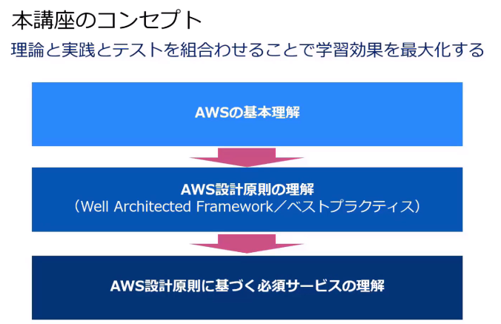

EC2
■EC2作成する段階
 | IP制限を設定できる
 | Security Groupを設定できる

■EC2へのアクセス
 | キーペアとは
 |  | このEC2をアクセスするための情報

■EC2操作
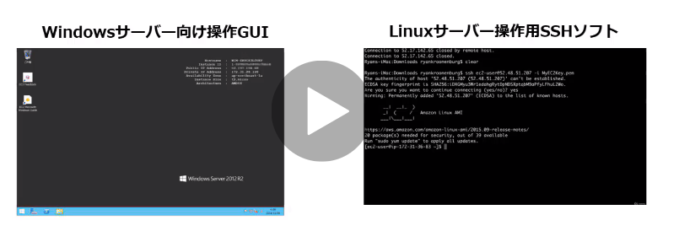

 |  |  | Windows PCでは、Teratermを利用する。

■EC2の操作方法
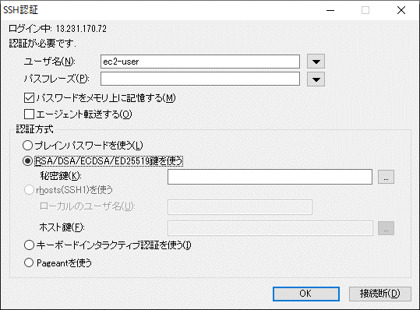

■EC2削除

セキュリティ
■rootユーザー
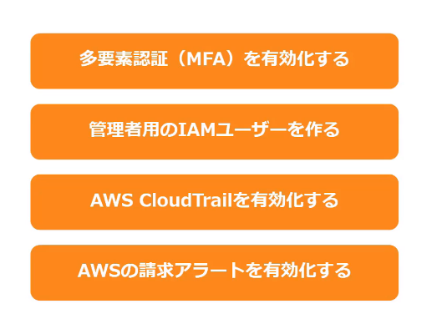

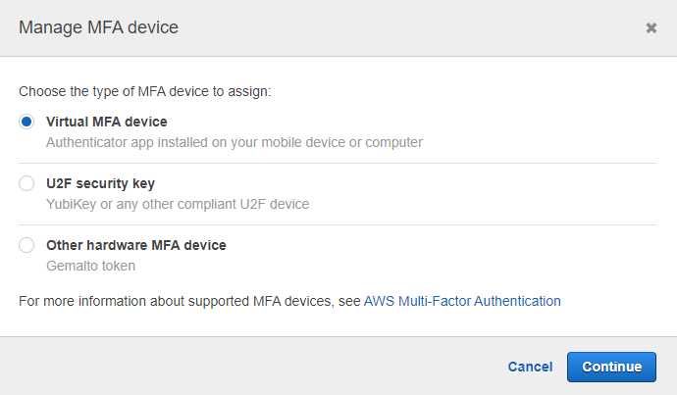

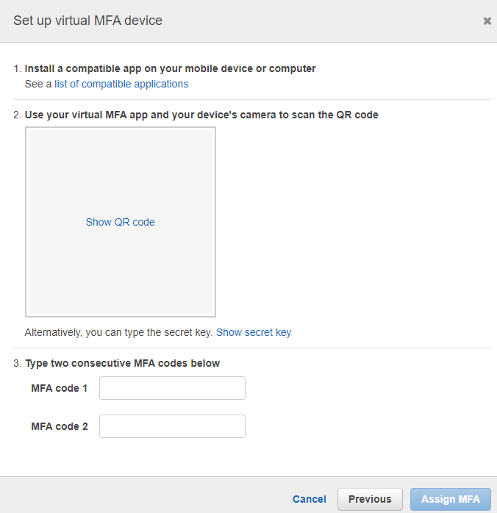

■IAMユーザー

